Concurrence
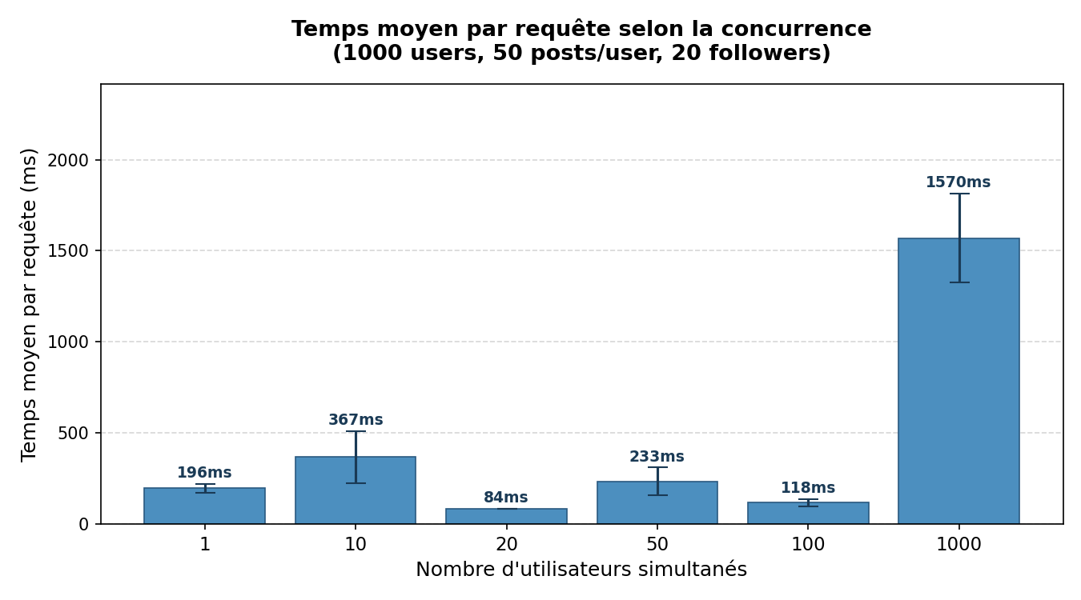
Expérience 1 – Passage à l'échelle sur la concurrence
1 000 utilisateurs · 50 posts/user · 20 followers · 3 runs par niveau

Users simultanés | Temps moyen (ms) | Run | Échecs | NB instances | Note
1 | 187.0 | 1 | 0 | N/A | Non capturé (gcloud hors PATH lors du run)
1 | 170.3 | 2 | 0 | N/A | Non capturé (gcloud hors PATH lors du run)
1 | 230.7 | 3 | 0 | N/A | Non capturé (gcloud hors PATH lors du run)
10 | 378.0 | 1 | 0 | N/A | Non capturé (gcloud hors PATH lors du run)
10 | 538.0 | 2 | 0 | N/A | Non capturé (gcloud hors PATH lors du run)
10 | 186.1 | 3 | 0 | N/A | Non capturé (gcloud hors PATH lors du run)
20 | 83.8 | 1 | 0 | N/A | Non capturé (gcloud hors PATH lors du run)
20 | 82.0 | 2 | 0 | N/A | Non capturé (gcloud hors PATH lors du run)
20 | 86.0 | 3 | 0 | N/A | Non capturé (gcloud hors PATH lors du run)
50 | 284.8 | 1 | 0 | N/A | Non capturé (gcloud hors PATH lors du run)
50 | 290.6 | 2 | 0 | N/A | Non capturé (gcloud hors PATH lors du run)
50 | 124.4 | 3 | 0 | N/A | Non capturé (gcloud hors PATH lors du run)
100 | 144.6 | 1 | 0 | N/A | Non capturé (gcloud hors PATH lors du run)
100 | 114.3 | 2 | 0 | N/A | Non capturé (gcloud hors PATH lors du run)
100 | 95.4 | 3 | 0 | N/A | Non capturé (gcloud hors PATH lors du run)
1000 | 1260.2 | 1 | 0 | N/A | Non capturé (gcloud hors PATH lors du run)
1000 | 1857.1 | 2 | 0 | N/A | Non capturé (gcloud hors PATH lors du run)
1000 | 1592.1 | 3 | 0 | N/A | Non capturé (gcloud hors PATH lors du run)

Moyennes par niveau de concurrence
Users simultanés | Moy. (ms) | Min (ms) | Max (ms) | Écart-type (ms)
1
10
20
50
100
1000

Fanout
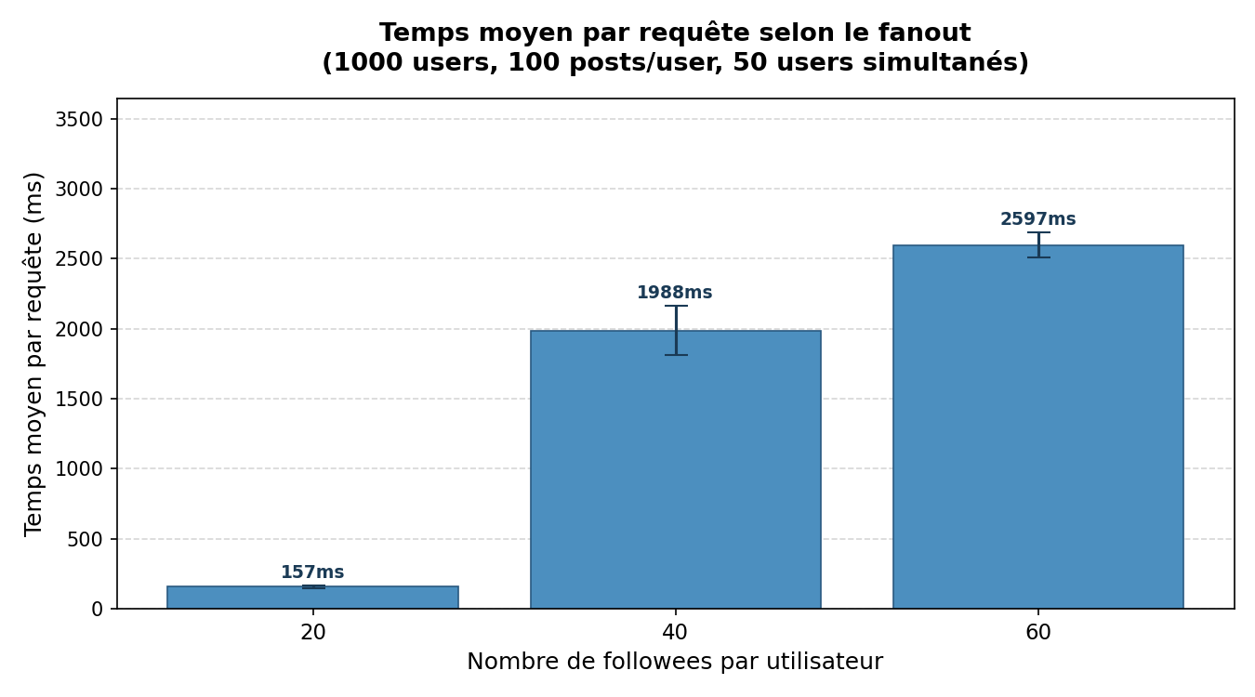
Expérience 2 – Passage à l'échelle sur le fanout
1 000 utilisateurs · 100 posts/user · 50 users simultanés · 3 runs par niveau

Followees | Temps moyen (ms) | Run | Échecs | NB instances
20 | 145.9 | 1 | 0 | 0
20 | 173.5 | 2 | 0 | 4
20 | 150.8 | 3 | 0 | 8
40 | 2112.5 | 1 | 0 | 16
40 | 2109.4 | 2 | 0 | 16
40 | 1742.0 | 3 | 0 | 21
60 | 2501.5 | 1 | 0 | 21
60 | 2575.3 | 2 | 0 | 20
60 | 2714.8 | 3 | 0 | 20

Moyennes par niveau de fanout
Followees | Moy. (ms) | Min (ms) | Max (ms) | Écart-type (ms)
20
40
60

